상품제안서
아크릴 키링 열쇠고리 맞춤제작 (국산) | 상품코드: S38506

 |  |  |  |  |  |  | 02-713-8555 | www.synergygift.co.kr
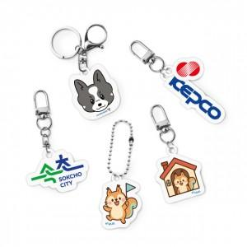 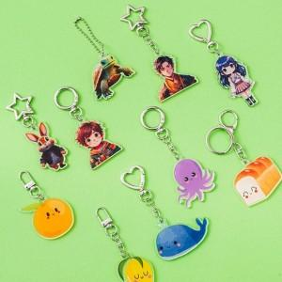 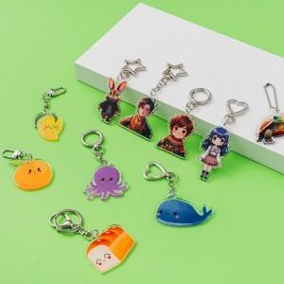

【상세/제작정보】 | 100개 소량인쇄가 가능한 국내산 맞춤제작 키링

【인쇄/포장옵션】 | 풀칼라 / OPP(비닐)

【공급단가】 | 수량 | 100~ | 300~ | 500~ | 1,000~ | 3,000~
*VAT별도 | 2T 단면 | 1,080원 | 1,040원 | 1,000원 | 960원 | 930원
 | 3T 단면 | 1,480원 | 1,430원 | 1,370원 | 1,320원 | 1,280원
 | 5T 단면 | 2,020원 | 1,950원 | 1,870원 | 1,800원 | 1,750원

【상품 URL】 | https://www.synergygift.co.kr:443/src/goods_detail.php?gdno=38506

